説明
 |  |  |  |  | pass | 1222
参加申込書 入力説明 |  |  | リスト選択で、消したい場合は、DELキーで消せます。

◆各シートは保護をしています。解除しないようにお願いします。

★基本的には、色のついたセルに入力してください。
(1)申込書表紙
・ |  | の色の所が入力箇所です。
・ | 支部名、代表者名等のデータを入力する。
・ | 審判員のデータを入力する。資格と副審はリストから選択する。
・ | 実人数を入力する。その他は、自動表示です。

(2)申込書参加選手
・ |  | の色の所が入力箇所です。 ※氏名以外はリスト選択です。
・ |  | の色の所はリスト選択になっています。学年・年齢→性別の順に選択する。

・ |  | の色の所はリスト選択になっています。出場種目は、形及び組手から選択してください。
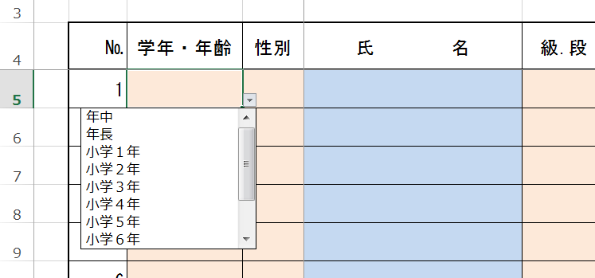
 |  |  |  | ※セルを選択すると、右にリスト選択のマーク | がでます。
 |  |  |  | マークをクリックするとリストが出ますので、マウスで選択してください。
 |  |  |  | ※リスト選択を間違った場合は、DELキーで選択解除になります。

(3)エクセルのファイル名の変更をお願いします。
 | shizuokasportfestival2024app（道場名）.xlsx を（貴道場名）に変更してください。

